Đăng nhập
Project Name | XÂY DỰNG WEBSITE GOTRAVEL – NỀN TẢNG ĐẶT VÉ DU LỊCH TRỰC TUYẾN, TÍCH HỢP AI GỢI Ý ĐIỂM ĐẾN THEO MÙA VÀ THANH TOÁN VNPAY
Module Code | Đăng nhập
 | Hoàn thành | Lỗi | Chưa kiểm tra | Bị chăn | Tổng số trường hợp thử nghiệm
Round 1 | 12 | 0 | 0 | 0 | 12
Round 2 | 12 | 0 | 0 | 0 | 12
 | 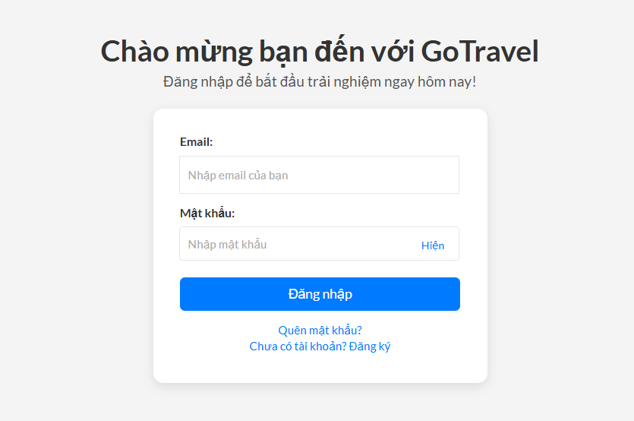
Test Case ID | Mô tả | Hành động | Điều kiện tiên quyết | Kết quả mong đợi | Kết quả thực tế | Kết quả |  |  | Kết quả |  |  | Chú thích
 |  |  |  |  |  | Vòng 1 |  |  | Vòng 2
 |  |  |  |  |  | Trạng thái | Ngày kiểm tra | Người kiểm tra | Trạng thái | Ngày kiểm tra | Người kiểm tra
GUI_SHOW đăng nhập
GUI-DN01 | [Email đăng nhập] Textbox |  |  | -Text : black -Status : enable | -Text : black -Status : enable | Passed | 2025-03-27 | Nhật
GUI-DN02 | [Nhập mật khẩu] Textbox |  |  | -Text : black -Status : enable | -Text : black -Status : enable | Passed | 2025-03-27 | Nhật
GUI-DN03 | [Đăng nhập] Button |  |  | -Text : white -Status : enable | -Text : white -Status : enable | Passed | 2025-03-27 | Nhật
GUI-DN04 | [Quên mật khẩu]Link |  |  | -Text :blue -Status : enable | -Text : blue -Status : enable |  | 2025-03-27 | Nhật
GUI-DN05 | [đăng ký] Link |  |  | -Text : blue -Status : enable | -Text : blue -Status : enable | Passed | 2025-03-27 | Nhật
FUNCTION_SHOW đăng nhập
FUNC-DN01 | Đăng nhập thành công vào trang người dùng | 1. Nhập Email và mật khẩu của người dùng 2. Click "ĐĂNG NHẬP". | Truy cập vào hệ thống | Đi đến trang thống kê | Đi đến trang thống kê | Passed | 2025-03-27 | Nhật | Passed | 2024-04-01 | Nhật
FUNC-DN02 | Đăng nhập thất bại khi điền sai Email hoặc mật khẩu | 1. Nhập Email hoặc mật khẩu sai 2. Click "ĐĂNG NHẬP". | Truy cập vào hệ thống | Hệ thống thông báo lỗi : "Email hoặc mật khẩu không đúng, vui lòng nhập lại!" | Hệ thống thông báo lỗi : "Email hoặc mật khẩu không đúng, vui lòng nhập lại!" | Passed | 2025-03-27 | Nhật | Passed | 2024-04-01 | Nhật
FUNC-DN03 | Để trống trường "Mật khẩu". | 1 .Nhập Email 2. Không nhập dữ liệu trường "Mật khẩu". 3. Click "ĐĂNG NHẬP". | Truy cập vào hệ thống | Thông báo lỗi : "Bạn chưa nhập mật khẩu vàol !" | Thông báo lỗi : "Bạn chưa nhập mật khẩu vàol !" | Passed | 2025-03-27 | Nhật | Passed | 2024-04-01 | Nhật
FUNC-DN04 | Để trống trường "Email" | 2 .Nhập Mật khẩu 2. Không nhập dữ liệu trường "Email". 3. Click "ĐĂNG NHẬP". | Truy cập vào hệ thống | Thông báo lỗi : "Bạn chưa nhập Email vàol !" | Thông báo lỗi : "Bạn chưa nhập Email vàol !" | Passed | 2025-03-27 | Nhật | Passed | 2024-04-01 | Nhật
FUNC-DN05 | Để trống tất cả các trường dữ liêu | 1 .Không nhập email 2. Không nhập dữ liệu trường "Mật khẩu". 3. Click "Đăng nhập". | Truy cập vào hệ thống | Hệ thống thông báo :" Vui lòng nhập Email/ mật khẩu " | Hệ thống thông báo :" Vui lòng nhập Email/mật khẩu " | Passed | 2025-03-27 | Nhật | Passed | 2024-04-01 | Nhật
FUNC-DN06 | Click vào Quên mật khẩu chuyển sang trang đổi mật khẩu | 1. Click "Quên mật khẩu". | Truy cập vào hệ thống | Chuyển sang trang quên mật khẩu thành công | Chuyển sang trang quên mật khẩu thành công | Passed | 2025-03-27 | Nhật | Passed | 2024-04-01 | Nhật
FUNC-DN07 | Click vào đăng ký để chuyển đến trang đăng ký | 1. Click "đăng ký" | Truy cập vào hệ thống | Chuyển sang trang đăng ký thành công | Chuyển sang trang đăng ký thành công | Passed | 2025-03-27 | Nhật | Passed | 2024-04-01 | Nhật

Đổi mật khẩu
Project Name | XÂY DỰNG WEBSITE GOTRAVEL – NỀN TẢNG ĐẶT VÉ DU LỊCH TRỰC TUYẾN, TÍCH HỢP AI GỢI Ý ĐIỂM ĐẾN THEO MÙA VÀ THANH TOÁN VNPAY
Module Code | Đổi mật khẩu
 | Hoàn thành | Lỗi | Chưa kiểm tra | Bị chăn | Tổng số trường hợp thử nghiệm
Round 1 | 9 | 0 | 0 | 0 | 9
Round 2 | 9 | 0 | 0 | 0 | 9
 |  | 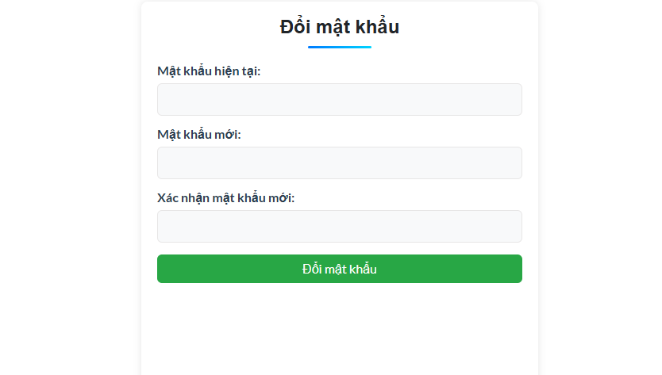
Test Case ID | Mô tả | Quy trình | Điều kiện tiên quyết | Kết quả mong đợi | Kết quả thực tế | Kết quả |  |  | Kết quả |  |  | Chú thích
 |  |  |  |  |  | Vòng 1 |  |  | Vòng 2
 |  |  |  |  |  | Trạng thái | Ngày kiểm tra | Người kiểm tra | Trạng thái | Ngày kiểm tra | Người kiểm tra
GUI_SHOW Đổi mật khẩu
GUI-DMK01 | [Mật khẩu hiện tại] Textbox |  | Đăng nhập thành công vào hệ thống | -Text : black -Status : enable | -Text : black -Status : enable | Passed | 2025-03-27 | Nhật
GUI-DMK02 | [Mật khẩu mới ]textbox |  | Đăng nhập thành công vào hệ thống | -Text : black -Status : enable | -Text : black -Status : enable | Passed | 2025-03-27 | Nhật
GUI-DMK03 | [Xác nhận mật khẩu mới] Textbox |  | Đăng nhập thành công vào hệ thống | -Text : black -Status : enable | -Text : black -Status : enable | Passed | 2025-03-27 | Nhật
GUI-DMK04 | [Đổi mật khẩu ] Button |  | Đăng nhập thành công vào hệ thống | -Text : white -Status : enable | -Text : white -Status : enable | Passed | 2025-03-27 | Nhật
FUNCTION_SHOW Đổi mật khẩu
FUNC-DMK01 | Kiểm tra xem mật khẩu hiên tại có đúng hay không | 1.Nhập sai mật khẩu hiện tại và nhập đúng các trường còn lại 2 .Click "Đổi mật khẩu" | Đăng nhập thành công vào hệ thống | Mật khẩu hiện tại không đúng.Vui lòng nhập lại | Mật khẩu hiện tại không đúng.Vui lòng nhập lại | Passed | 2025-03-27 | Nhật | Passed | 2025-04-01 | Nhật
FUNC-DMK02 | Kiểm tra mật khẩu mới có đúng hay không | 1.Nhập mật khẩu hiên tại 2 .Nhập mật khẩu mới có 7 kí tự 3.Click "Đổi mật khẩu | Đăng nhập thành công vào hệ thống | Hệ thống hiển thị thông báo "Mật khẩu chứa ít nhất 8 ký tự.Vui lòng nhập lại " | Hệ thống hiển thị thông báo "Mật khẩu chứa ít nhất 8 ký tự.Vui lòng nhập lại " | Passed | 2025-03-27 | Nhật | Passed | 2025-04-01 | Nhật
FUNC-DMK03 | Kiểm tra xác nhận mật khẩu mới có đúng hay không | 1.Nhập mật khẩu hiên tại 2 .Nhập mật khẩu mới 3.Nhập sai thông tin xác nhận của mật khẩu mới 4.Click "Đổi mật khẩu" | Đăng nhập thành công vào hệ thống | Hệ thống thông báo lỗi : "Thông tin không hợp lệ và không thực hiện thay đổi mật khẩu" | Hệ thống thông báo lỗi : "Thông tin không hợp lệ và không thực hiện thay đổi mật khẩu" | Passed | 2025-03-27 | Nhật | Passed | 2025-04-01 | Nhật
FUNC-DMK04 | Nhập đúng thông tin tất cả các trường | 1.Nhập mật khẩu hiên tại 2 .Nhập mật khẩu mới 3.Nhập lại mật khẩu mới 4.Click "Đổi mật khẩu" | Đăng nhập thành công vào hệ thống | Hệ thống thông báo : "Thay đổi mật khẩu thành công" | Hệ thống thông báo : "Thay đổi mật khẩu thành công" | Passed | 2025-03-27 | Nhật | Passed | 2025-04-01 | Nhật
FUNC-DMK05 | Để trống thông tin tất cả các trường | 1.Không nhập thông tin tất cả các trường 4.Click "Đổi mật khẩu" | Đăng nhập thành công vào hệ thống | Hệ thống thông báo lỗi : "Vui lòng nhập đầy đủ thông tin" | Hệ thống thông báo lỗi : "Vui lòng nhập đầy đủ thông tin" | Passed | 2025-03-27 | Nhật | Passed | 2025-04-01 | Nhật

Trang chủ
Project Name | XÂY DỰNG WEBSITE GOTRAVEL – NỀN TẢNG ĐẶT VÉ DU LỊCH TRỰC TUYẾN, TÍCH HỢP AI GỢI Ý ĐIỂM ĐẾN THEO MÙA VÀ THANH TOÁN VNPAY
Module Code | Trang chủ
 | Hoàn thành | Lỗi | Chưa kiểm tra | Bị chặn | Tổng lần kiểm tra
Round 1 | 12 | 1 | 0 | 0 | 12
Round 2 | 4 | 1 | 0 | 0 | 4
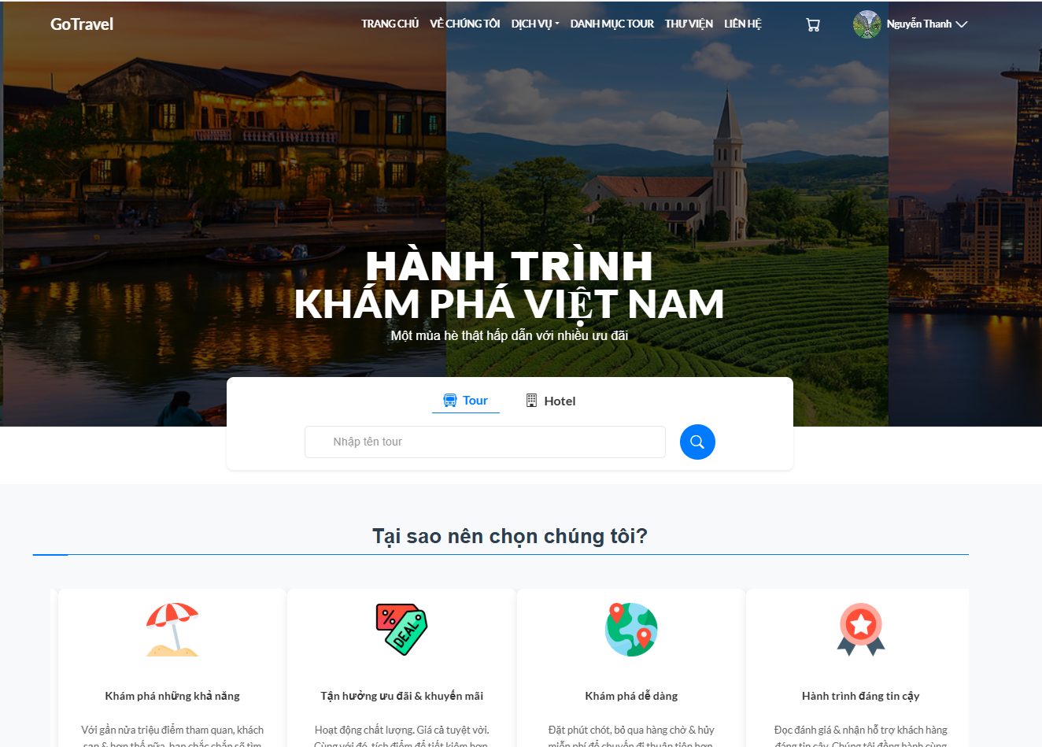

Test Case ID | Mô tả | Quy trình | Điều kiện tiên quyết | Kết quả mong đợi | Kết quả thực tế | Kết quả |  |  | Kết quả |  |  | Chú thích
 |  |  |  |  |  | Vòng 1 |  |  | Vòng 2
 |  |  |  |  |  | Trạng thái | Ngày kiểm tra | Người kiểm tra | Trạng thái | Ngày kiểm tra | Người kiểm tra
GUI_SHOW Trang chủ
GUI-TC01 | [Banner] Nội dung banner chính |  | Đăng nhập vào hệ thống | Text: White - Status: Enable | Text: White - Status: Enable | Passed | 2025-03-27 | Nhật
GUI-TC02 | [Search] Tìm kiếm |  | Đăng nhập vào hệ thống | Text color: while Status: enable | Text color: Black, Red Status: enable | Passed | 2025-03-27 | Nhật
GUI-TC03 | [Tour List] Danh sách tour |  | Đăng nhập vào hệ thống | Text color: Black Status: enable | Text color: Black Status: enable | Passed | 2025-03-27 | Nhật
GUI-TC04 | [Gọi ngay ]Button |  | Đăng nhập vào hệ thống | Text color: While Status: enable | Text color: Black Status: enable | Passed | 2025-03-27 | Nhật
GUI-TC05 | [Tour] Button |  | Đăng nhập vào hệ thống | Text color: Black Status: enable | Text color: Black Status: enable | Passed | 2025-03-27 | Nhật
GUI-TC06 | [Hotel] Button |  | Đăng nhập vào hệ thống | Text color: Black Status: enable | Text color: Black Status: enable | Passed | 2025-03-27 | Nhật
GUI-TC07 | [Nhập tên tour] Textbox |  | Đăng nhập vào hệ thống | Text color: Black Status: enable | Text color: Black Status: enable | Passed | 2025-03-27 | Nhật
GUI-TC08 | [Footer] Màu sắc liên kết footer |  | Đăng nhập vào hệ thống | Text color: Black Status: enable | Text color: Black Status: enable | Passed | 2025-03-27 | Nhật
FUNCTION_SHOW Trang chủ
FUNC-TC01 | Xác thực giao diện trang chủ | 1. Truy cập vào trang web. 2. Quan sát toàn bộ giao diện trang chủ. | Đăng nhập vào hệ thống | Giao diện trang chủ đầy đủ, hiển thị các thành phần: Header, Banner, danh sách các tour, Footer | Giao diện trang chủ đầy đủ, hiển thị các thành phần: Header, Banner, danh sách các tour, Footer | Passed | 2025-03-27 | Nhật | Passed | 2025-04-01 | Nhật
FUNC-TC02 | Xác thực hiển thị footer trên trang | 1. Cuộn xuống cuối trang. 2. Kiểm tra phần footer. | Đăng nhập vào hệ thống | Footer hiển thị đúng và đủ thông tin cần thiết. | Footer hoạt động bình thường, hiển thị đúng thông tin. | Passed | 2025-03-27 | Nhật | Passed | 2025-04-01 | Nhật
FUNC-TC03 | Kiểm tra xem có tìm tour được không | 1. Khởi động trang web. 2. Hiển thị trang chủ. 3.Nhấn vào "tour" 4.Nhập vào nơi muốn đến | Đăng nhập vào hệ thống | Hệ thống hiển thị ra cá tour liên quan tìm kiếm | Hệ thống hiển thị ra cá tour liên quan tìm kiếm | Passed | 2025-03-27 | Nhật | Passed | 2025-04-01 | Nhật
FUNC-TC04 | Kiểm tra xem có tìm hotel được không | 1. Khởi động trang web. 2. Hiển thị trang chủ. 3.Nhấn vào "hotel" 4.Nhập vào nơi muốn đến | Đăng nhập vào hệ thống | Hệ thống hiển thị ra cá hotel liên quan tìm kiếm | Hệ thống hiển thị ra cá hotel liên quan tìm kiếm | Passed | 2025-03-27 | Nhật | Passed | 2025-04-01 | Nhật

Chi tiết tour
Project Name | XÂY DỰNG WEBSITE GOTRAVEL – NỀN TẢNG ĐẶT VÉ DU LỊCH TRỰC TUYẾN, TÍCH HỢP AI GỢI Ý ĐIỂM ĐẾN THEO MÙA VÀ THANH TOÁN VNPAY
Module Code | Chi tiết tour
 | Hoàn thành | Lỗi | Chưa kiểm tra | Bị chặn | Tổng lần kiểm tra
Round 1 | 6 | 0 | 0 | 0 | 6
Round 2 | 4 | 0 | 0 | 0 | 4
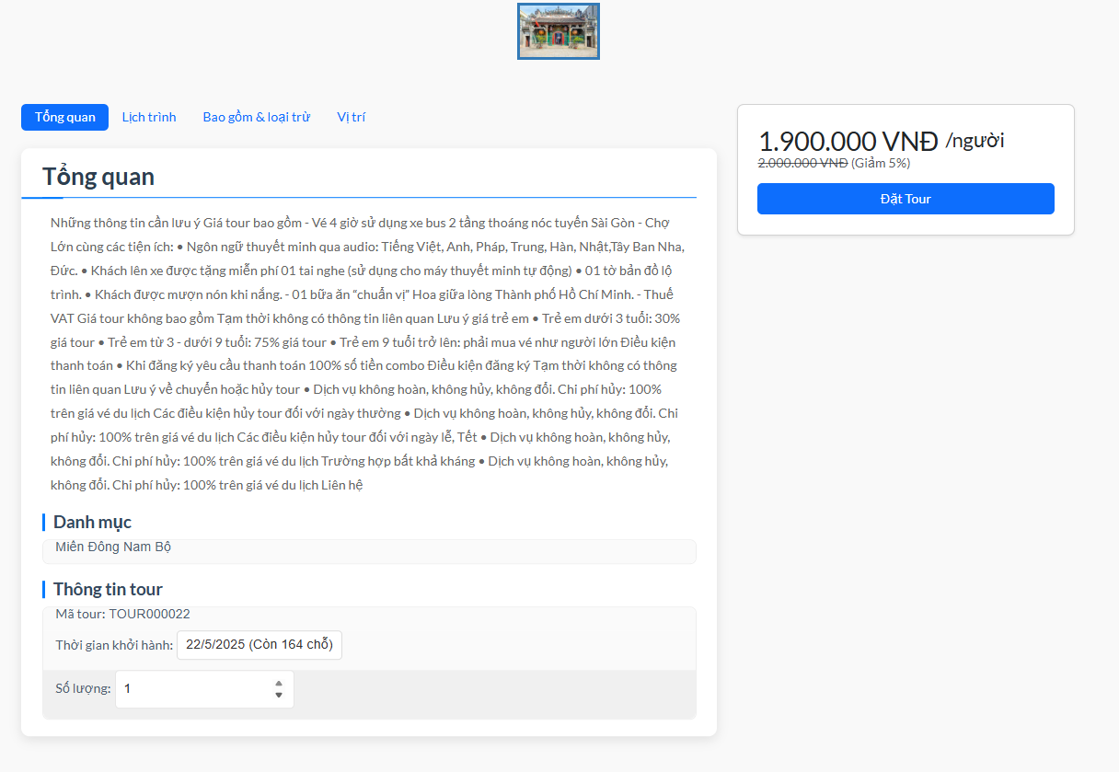

Test Case ID | Mô tả | Quy trình | Điều kiện tiên quyết | Kết quả mong đợi | Kết quả thực tế | Kết quả |  |  |  |  |  | Chú thích
 |  |  |  |  |  | Vòng 1 |  |  | Vòng 2
 |  |  |  |  |  | Trạng thái | Ngày kiểm tra | Người kiểm tra | Trạng thái | Ngày kiểm tra | Người kiểm tra
GUI_SHOW Chi tiết tour
GUI-CTT01 | [Số lượng] ListGroup |  | Đăng nhập thành công vào hệ thống | -Label : black -Status : enable | -Label : black -Status : enable | Passed | 2025-03-27 | Thanh | Passed
GUI-CTT02 | [Đặt tour ] Button |  | Đăng nhập thành công vào hệ thống | -Label : black -Status : enable | -Label : black -Status : enable | Passed | 2025-03-27 | Thanh | Passed
FUNCTION_SHOW Chi tiết tour
FUNC-CTT01 | Đăng nhập vào trang web | 1. Khởi động trang web. 2. Hiển thị trang chủ. 3.Nhấn đăng nhập 4. Nhập tài khoản và mật khẩu rồi ấn "đăng nhập" |  | Hệ thống hiển thị trang chủ | Hệ thống hiển thị trang chủ | Passed | 2025-03-27 | Thanh | Passed | 2025-04-01 | Thanh
FUNC-CTT02 | Kiểm tra có tăng số lượng tour được không | 1. Khởi động trang web. 2. Hiển thị trang chủ. 3.Nhấn vào danh mục tour 4.Chọn 1 danh mục tour 5.Nhấn chọn vào 1 tour 6.Nhấn tăng số lượng tour | Đăng nhập vào hệ thống | Hiển thị số lượng tour đã tăng | Hiển thị số lượng tour đã tăng | Passed | 2025-03-27 | Thanh | Passed | 2025-04-01 | Thanh
FUNC-CTT03 | Kiểm tra có giảm số lượng tour được không | 1. Khởi động trang web. 2. Hiển thị trang chủ. 3.Nhấn vào danh mục tour 4.Chọn 1 danh mục tour 5.Nhấn chọn vào 1 tour 6.Nhấn giảm số lượng tour | Đăng nhập vào hệ thống | Hiển thị số lượng tour đã giảm | Hiển thị số lượng tour đã giảm | Passed | 2025-03-27 | Thanh | Passed | 2025-04-01 | Thanh
FUNC-CTT04 | Kiểm tra xem có đặt tour được không | 1. Khởi động trang web. 2. Hiển thị trang chủ. 3.Nhấn vào danh mục tour 4.Chọn 1 danh mục tour 5.Nhấn chọn vào 1 tour 6.Nhấn vào "đặt tour" | Đăng nhập vào hệ thống | Hiển thị giao diện giỏ hàng | Hiển thị giao diện giỏ hàng | Passed | 2025-03-27 | Thanh | Passed | 2025-04-01 | Thanh

Xem thông tin cá nhân
Project Name | XÂY DỰNG WEBSITE GOTRAVEL – NỀN TẢNG ĐẶT VÉ DU LỊCH TRỰC TUYẾN, TÍCH HỢP AI GỢI Ý ĐIỂM ĐẾN THEO MÙA VÀ THANH TOÁN VNPAY
Module Code | Xem thông tin cá nhân
 | Hoàn thành | Lỗi | Chưa kiểm tra | Bị chặn | Tổng lần kiểm tra
Round 1 | 15 | 0 | 0 | 0 | 15
Round 2 | 7 | 0 | 0 | 0 | 7
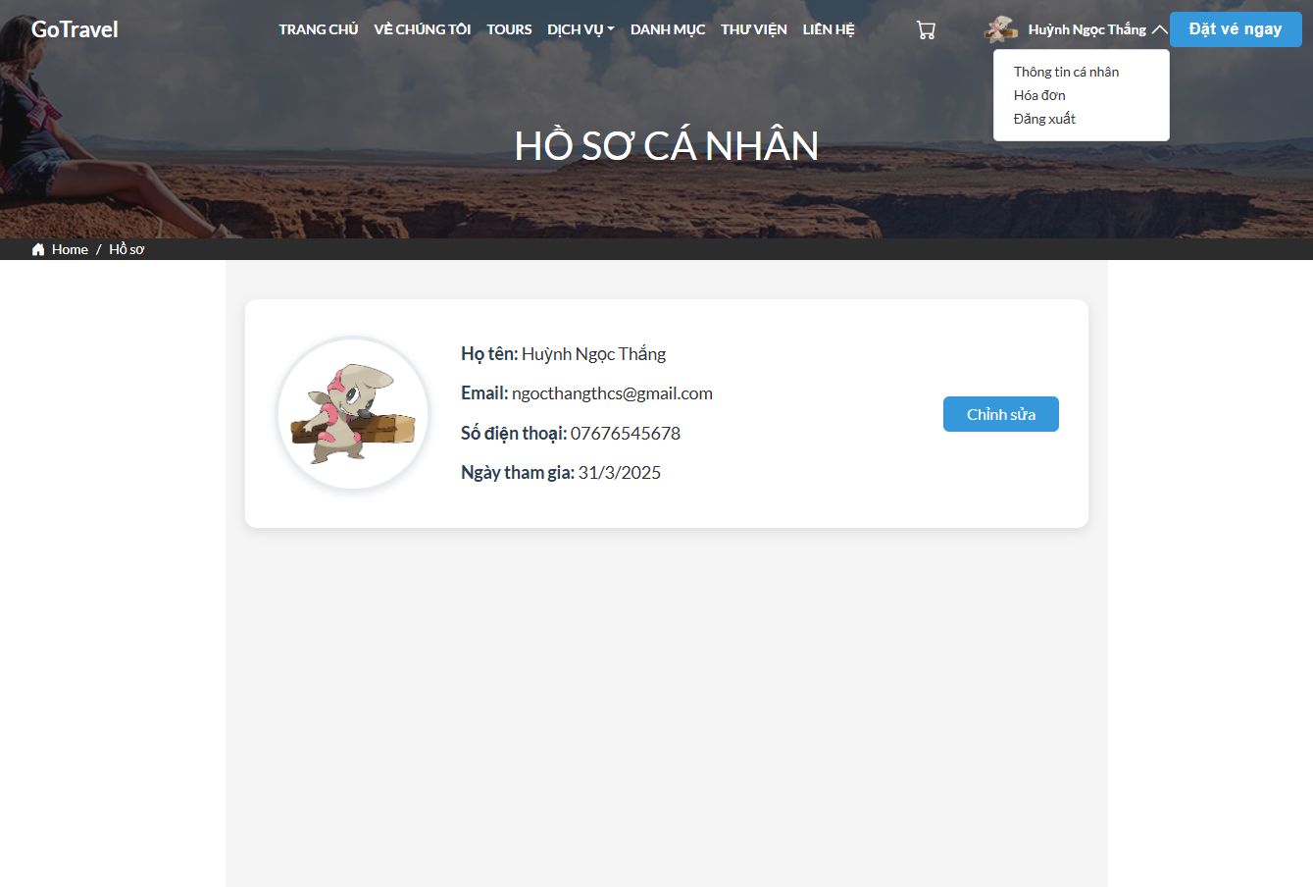

Test Case ID | Mô tả | Quy trình | Điều kiện tiên quyết | Kết quả mong đợi | Kết quả thực tế | Kết quả |  |  |  |  |  | Chú thích
 |  |  |  |  |  | Vòng 1 |  |  | Vòng 2
 |  |  |  |  |  | Trạng thái | Ngày kiểm tra | Người kiểm tra | Trạng thái | Ngày kiểm tra | Người kiểm tra
GUI_SHOW Xem Thông tin cá nhân
GUI-TLV01 | [Họ tên] Label |  | Đăng nhập thành công vào hệ thống | -Label : black -Status : enable | -Label : black -Status : enable | Passed | 2025-03-27 | Nhật | Passed
GUI-TLV02 | [Email] Label |  | Đăng nhập thành công vào hệ thống | -Label : black -Status : enable | -Label : black -Status : enable | Passed | 2025-03-27 | Nhật | Passed
GUI-TLV03 | [Số điện thoại] Label |  | Đăng nhập thành công vào hệ thống | -Label : black -Status : enable | -Label : black -Status : enable | Passed | 2025-03-27 | Nhật | Passed
GUI-TLV04 | [Ngày tham gia] Label |  | Đăng nhập thành công vào hệ thống | -Label : black -Status : enable | -Label : black -Status : enable | Passed | 2025-03-27 | Nhật | Passed
GUI-TLV05 | [Chỉnh sửa] Button |  | Đăng nhập thành công vào hệ thống | -text : while -Status : enable | -Label : black -Status : enable | Passed | 2025-03-27 | Nhật | Passed
FUNCTION_SHOW Xem thông tin cá nhân
FUNC-TLV01 | Xác thực giao diện xem thông tin các nhân | 1. Truy cập vào trang web 2. Quan sát toàn bộ giao diện thông tin các nhân. | Đăng nhập vào hệ thống | Giao diện hiển thị đầy đủ thông tin cá nhân:họ tên,email,số điện thoại, ngày tham gia | Giao diện hiển thị đầy đủ thông tin cá nhân:họ tên,email,số điện thoại, ngày tham gia | Passed | 2025-03-27 | Nhật | Passed | 2025-04-01 | Nhật
FUNC-TLV02 | Kiểm tra xem nút chỉnh sửa có hoạt động được hay không | 1. Truy cập vào trang web và chon phần thông tin cá nhân 2. Click nút "chỉnh sửa" | Đăng nhập vào hệ thống | Nút "chinh sửa" hoạt động điều hướng tới trang chỉnh sửa thông tin cá nhân | Nút "chinh sửa" hoạt động điều hướng tới trang chỉnh sửa thông tin cá nhân | Passed | 2025-03-27 | Nhật | Passed | 2025-04-01 | Nhật

Quản lý phân quyền
Project Name | XÂY DỰNG WEBSITE GOTRAVEL – NỀN TẢNG ĐẶT VÉ DU LỊCH TRỰC TUYẾN, TÍCH HỢP AI GỢI Ý ĐIỂM ĐẾN THEO MÙA VÀ THANH TOÁN VNPAY
Module Code | Quản lý phân quyền
 | Hoàn thành | Lỗi | Chưa kiểm tra | Bị chặn | Tổng lần kiểm tra
Round 1 | 14 | 0 | 0 | 0 | 14
Round 2 | 14 | 0 | 0 | 0 | 14
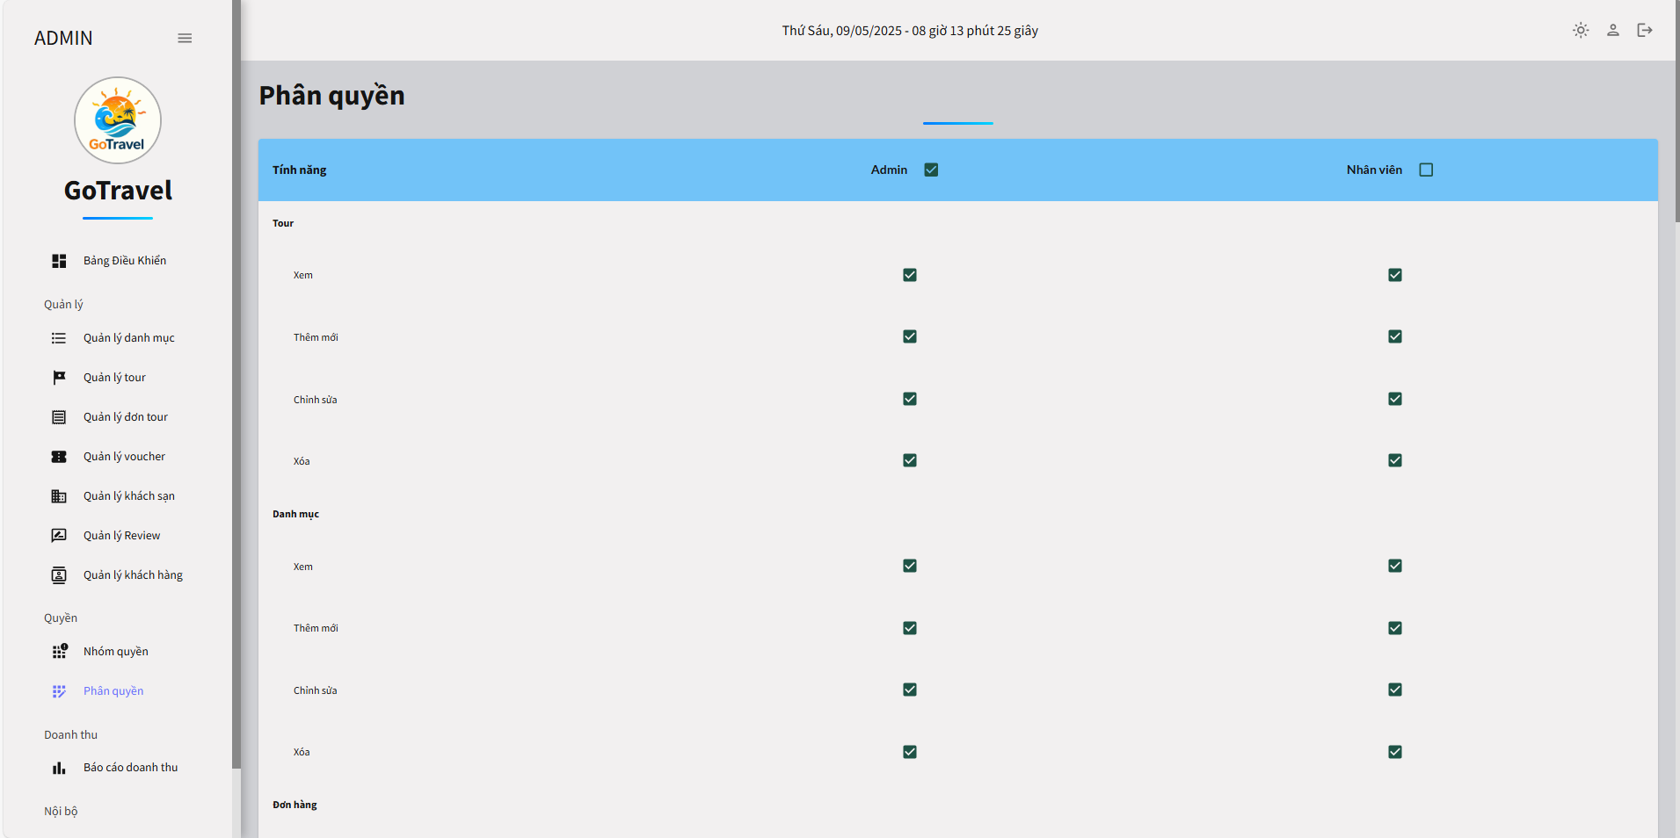

Test Case ID | Mô tả | Quy trình | Điều kiện tiên quyết | Kết quả mong đợi | Kết quả thực tế | Kết quả |  |  |  |  |  | Chú thích
 |  |  |  |  |  | Vòng 1 |  |  | Vòng 2
 |  |  |  |  |  | Trạng thái | Ngày kiểm tra | Người kiểm tra | Trạng thái | Ngày kiểm tra | Người kiểm tra
GUI_SHOW Quản lý phân quyền
GUI - PQ01 | [Phân quyền list] Danh sách phân quyền |  |  | - Text: Black - Status: Enable | - Text: Black - Status: Enable | Passed | 2025-03-27 | Nhật
GUI - PQ02 | [Cập nhật] Button |  |  | - Text: While - Status: Enable | - Text: While - Status: Enable | Passed | 2025-03-27 | Nhật
FUNCTION_SHOW Quản lý phân quyền
FUNC-QLPQ01 | kiểm tra xem Dropdown có hoạt dộng được hay không ở phía admin | 1. Đăng nhập hệ thống bằng tài khoản Admin 2. Truy cập mục Phân quyền 3.click vào các ô vuông ở phía admin | Đăng nhập vào hệ thống | Hiển thị đúng thông tin đã chọn ở phía admin bao gồm:tour,danh muc, đơn hàng,voucher,nhóm quyền,... | Hiển thị đúng thông tin đã chọn ở phía admin bao gồm:tour,danh muc, đơn hàng,voucher,nhóm quyền,... | Passed | 2025-03-27 | Nhật | Passed | 2025-04-01 | Nhật
FUNC-QLPQ02 | kiểm tra xem Dropdown có hoạt dộng được hay không ở phía nhân viên | 1. Đăng nhập hệ thống bằng tài khoản Admin 2. Truy cập mục Phân quyền 3.click vào các ô vuông ở phía nhân viên | Đăng nhập vào hệ thống | Hiển thị đúng thông tin đã chọn ở phía nhân viên bao gồm:tour,danh muc, đơn hàng,voucher,nhóm quyền,... | Hiển thị đúng thông tin đã chọn ở phía admin bao gồm:tour,danh muc, đơn hàng,voucher,nhóm quyền,... | Passed | 2025-03-27 | Nhật | Passed | 2025-04-01 | Nhật
FUNC-QLPQ03 | kiểm tra xem nút "Cập nhật" có hoạt dộng được hay không ở phần danh mục | 1. Đăng nhập hệ thống bằng tài khoản Admin 2. Truy cập mục Phân quyền 3.click vào các ô vuông ở phần danh mục :xem ,thêm,chỉnh sửa,xóa 4.Nhấn vào nút "Cập nhật" | Đăng nhập vào hệ thống | Hệ thông thông báo:"cập nhật phân quyền thành công" | Hệ thông thông báo:"cập nhật phân quyền thành công" | Passed | 2025-03-28 | Nhật | Passed | 2025-04-02 | Nhật
FUNC-QLPQ04 | kiểm tra xem nút "Cập nhật" có hoạt dộng được hay không ở phần đơn hàng | 1. Đăng nhập hệ thống bằng tài khoản Admin 2. Truy cập mục Phân quyền 3.click vào các ô vuông ở phần đơn hàng:xem ,thêm,chỉnh sửa,xóa 4.Nhấn vào nút "Cập nhật" | Đăng nhập vào hệ thống | Hệ thông thông báo:"cập nhật phân quyền thành công" | Hệ thông thông báo:"cập nhật phân quyền thành công" | Passed | 2025-03-29 | Nhật | Passed | 2025-04-03 | Nhật
FUNC-QLPQ05 | kiểm tra xem nút "Cập nhật" có hoạt dộng được hay không ở phần voucher | 1. Đăng nhập hệ thống bằng tài khoản Admin 2. Truy cập mục Phân quyền 3.click vào các ô vuông ở phần voucher:xem ,thêm,chỉnh sửa,xóa 4.Nhấn vào nút "Cập nhật" | Đăng nhập vào hệ thống | Hệ thông thông báo:"cập nhật phân quyền thành công" | Hệ thông thông báo:"cập nhật phân quyền thành công" | Passed | 2025-03-30 | Nhật | Passed | 2025-04-04 | Nhật
FUNC-QLPQ06 | kiểm tra xem nút "Cập nhật" có hoạt dộng được hay không ở phần Nhóm quyền | 1. Đăng nhập hệ thống bằng tài khoản Admin 2. Truy cập mục Phân quyền 3.click vào các ô vuông ở phần nhóm quyền :xem ,thêm,chỉnh sửa,xóa,phân quyền 4.Nhấn vào nút "Cập nhật" | Đăng nhập vào hệ thống | Hệ thông thông báo:"cập nhật phân quyền thành công" | Hệ thông thông báo:"cập nhật phân quyền thành công" | Passed | 2025-03-31 | Nhật | Passed | 2025-04-05 | Nhật
FUNC-QLPQ07 | kiểm tra xem nút "Cập nhật" có hoạt dộng được hay không ở phần tài khoản khách hàng | 1. Đăng nhập hệ thống bằng tài khoản Admin 2. Truy cập mục Phân quyền 3.click vào các ô vuông ở phần tài khoản khách hàng :xem ,thêm,chỉnh sửa,xóa 4.Nhấn vào nút "Cập nhật" | Đăng nhập vào hệ thống | Hệ thông thông báo:"cập nhật phân quyền thành công" | Hệ thông thông báo:"cập nhật phân quyền thành công" | Passed | 2025-04-01 | Nhật | Passed | 2025-04-06 | Nhật
FUNC-QLPQ08 | kiểm tra xem nút "Cập nhật" có hoạt dộng được hay không ở phần khách sạn | 1. Đăng nhập hệ thống bằng tài khoản Admin 2. Truy cập mục Phân quyền 3.click vào các ô vuông ở phần khách sạn:xem ,thêm,chỉnh sửa,xóa. 4.Nhấn vào nút "Cập nhật" | Đăng nhập vào hệ thống | Hệ thông thông báo:"cập nhật phân quyền thành công" | Hệ thông thông báo:"cập nhật phân quyền thành công" | Passed | 2025-04-02 | Nhật | Passed | 2025-04-07 | Nhật
FUNC-QLPQ09 | kiểm tra xem nút "Cập nhật" có hoạt dộng được hay không ở phần tài khoản nội bộ | 1. Đăng nhập hệ thống bằng tài khoản Admin 2. Truy cập mục Phân quyền 3.click vào các ô vuông ở phần tài khoản nội bộ:xem ,thêm,chỉnh sửa,xóa. 4.Nhấn vào nút "Cập nhật" | Đăng nhập vào hệ thống | Hệ thông thông báo:"cập nhật phân quyền thành công" | Hệ thông thông báo:"cập nhật phân quyền thành công" | Passed | 2025-04-03 | Nhật | Passed | 2025-04-08 | Nhật
FUNC-QLPQ10 | kiểm tra xem nút "Cập nhật" có hoạt dộng được hay không ở phần hóa đơn | 1. Đăng nhập hệ thống bằng tài khoản Admin 2. Truy cập mục Phân quyền 3.click vào các ô vuông ở phần hóa đơn:xem ,chỉnh sửa,xóa. 4.Nhấn vào nút "Cập nhật" | Đăng nhập vào hệ thống | Hệ thông thông báo:"cập nhật phân quyền thành công" | Hệ thông thông báo:"cập nhật phân quyền thành công" | Passed | 2025-04-04 | Nhật | Passed | 2025-04-09 | Nhật
FUNC-QLPQ11 | kiểm tra xem nút "Cập nhật" có hoạt dộng được hay không ở phần Review | 1. Đăng nhập hệ thống bằng tài khoản Admin 2. Truy cập mục Phân quyền 3.click vào các ô vuông ở phần Review:xem ,xóa 4.Nhấn vào nút "Cập nhật" | Đăng nhập vào hệ thống | Hệ thông thông báo:"cập nhật phân quyền thành công" | Hệ thông thông báo:"cập nhật phân quyền thành công" | Passed | 2025-04-05 | Nhật | Passed | 2025-04-10 | Nhật
FUNC-QLPQ12 | kiểm tra xem nút "Cập nhật" có hoạt dộng được hay không ở phần Tour | 1. Đăng nhập hệ thống bằng tài khoản Admin 2. Truy cập mục Phân quyền 3.click vào các ô vuông ở phần tour:xem ,xóa 4.Nhấn vào nút "Cập nhật" | Đăng nhập vào hệ thống | Hệ thông thông báo:"cập nhật phân quyền thành công" | Hệ thông thông báo:"cập nhật phân quyền thành công" | Passed | 2025-04-06 | Nhật | Passed | 2025-04-11 | Nhật

Đăng xuất
Project Name | XÂY DỰNG WEBSITE GOTRAVEL – NỀN TẢNG ĐẶT VÉ DU LỊCH TRỰC TUYẾN, TÍCH HỢP AI GỢI Ý ĐIỂM ĐẾN THEO MÙA VÀ THANH TOÁN VNPAY
Module Code | Đăng xuất
 | Hoàn thành | Lỗi | Chưa kiểm tra | Bị chặn | Tổng lần kiểm tra
Round 1 | 6 | 0 | 0 | 0 | 6
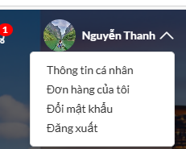
Round 2 | 2 | 0 | 0 | 0 | 2

Test Case ID | Mô tả | Quy trình | Điều kiện tiên quyết | Kết quả mong đợi | Kết quả thực tế | Kết quả |  |  |  |  |  | Chú thích
 |  |  |  |  |  | Vòng 1 |  |  | Vòng 2
 |  |  |  |  |  | Trạng thái | Ngày kiểm tra | Người kiểm tra | Trạng thái | Ngày kiểm tra | Người kiểm tra
GUI_SHOW Đăng xuất
GUI-DX01 | [Thông tin cá nhân ] Button |  | Đăng nhập thành công vào hệ thống | -Label : black -Status : enable | -Label : black -Status : enable | Passed | 2025-03-27 | Thanh | Passed
GUI-DX02 | [Đơn hàng của tôi ] Button |  | Đăng nhập thành công vào hệ thống | -Label : black -Status : enable | -Label : black -Status : enable | Passed | 2025-03-27 | Thanh | Passed
GUI-DX03 | [Đổi mật khẩu ] Button |  | Đăng nhập thành công vào hệ thống | -Label : black -Status : enable | -Label : black -Status : enable | Passed | 2025-03-27 | Thanh | Passed
GUI-DX04 | [Đăng xuất ] Button |  | Đăng nhập thành công vào hệ thống | -Label : black -Status : enable | -Label : black -Status : enable | Passed | 2025-03-27 | Thanh | Passed
FUNCTION_SHOW Đăng xuất
FUNC-DX01 | Đăng nhập vào trang web | 1. Khởi động trang web. 2. Hiển thị trang chủ. 3.Nhấn đăng nhập 4. Nhập tài khoản và mật khẩu rồi ấn "đăng nhập" |  | Hệ thống hiển thị trang chủ | Hệ thống hiển thị trang chủ | Passed | 2025-03-27 | Thanh | Passed | 2025-04-01 | Thanh
FUNC-DX02 | Kiểm tra có đăng xuất được không | 1. Khởi động trang web. 2. Hiển thị trang chủ. 3.Nhấn vào avatar 4. Nhấn vào " đăng xuất " | Đăng nhập vào hệ thống | Hệ thống hiển thị đã đăng xuất | Hệ thống hiển thị đã đăng xuất | Passed | 2025-03-27 | Thanh | Passed | 2025-04-01 | Thanh

